Plan1
Name | x (UTM) | y (UTM) | Altitude | Latitude | Longitude
Base | 7,394,907.962 | 331,359.648 | 803.672 | -023d32m50,6919154920s | -046d39m07,7376399840s
Pt1 | 7,394,908.072 | 331,361.062 | 803.676 | -023d32m50,6888840400s | -046d39m07,6877382600s
Pt2 | 7,394,898.150 | 331,352.579 | 803.684 | -023d32m51,0081960840s | -046d39m07,9908550920s
Pt3 | 7,394,912.417 | 331,335.793 | 803.675 | -023d32m50,5381733520s | -046d39m08,5769086320s
Pt4 | 7,394,922.326 | 331,344.217 | 803.668 | -023d32m50,2192522320s | -046d39m08,2758757680s
Pt5 | 7,394,909.108 | 331,347.440 | 803.675 | -023d32m50,6501021040s | -046d39m08,1675865080s
Obs.: coordenadas no Sistema de Referência SIRGAS 2000

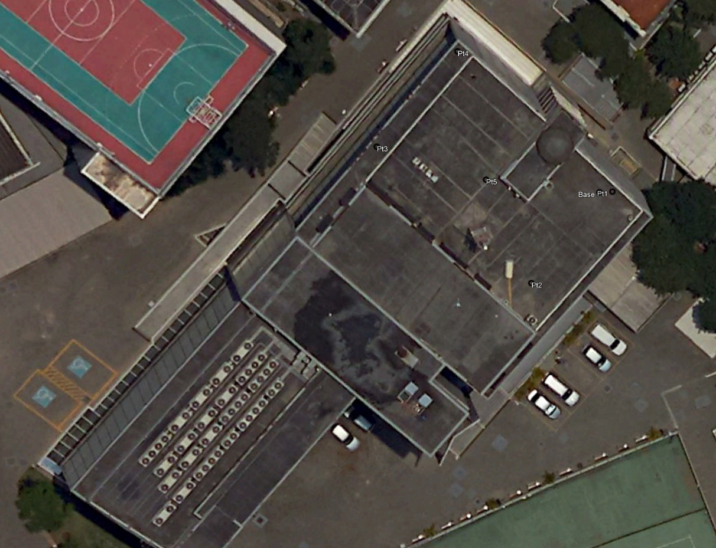
Pontos parecem estar fora de posição porque a foto do Google não é ortorretificada (prédio aparece inclinado)
r

